Overview
Arario 게임 구동 방식 - 개요

설치
 | 1) 웹사이트로부터 게임 설치 파일을 다운로드 받아서 게임 설치
 | 2) 설치 이후, 게임 구동시 패치를 통해 변경 된 파일 반영

 | 【!】 | 셋업파일은 Installshiled를 사용해서 Arario에서 만듭니다.
 |  | 전체 셋업파일을 제작을 위한 파일을 부탁드립니다.

구동 방식
 | 1) | 바탕화면 (또는 프로그램그룹)에서 아라리오 런쳐를 구동시켜
 |  | 런쳐에서 로그인한 다음 게임을 실행 시키는 방식
 | 2) | 웹기동방식으로는,
 |  | 단순히 아라리오런쳐를 실행시키는 단순한 기능만 사용
 |  | 오픈 아이디나 채널링 유저는 유저가 아이디/패스워드 입력하지 않고 바로 인증으로 들어갑니다.

아라게임런쳐
Web site
<게임스타트버튼>
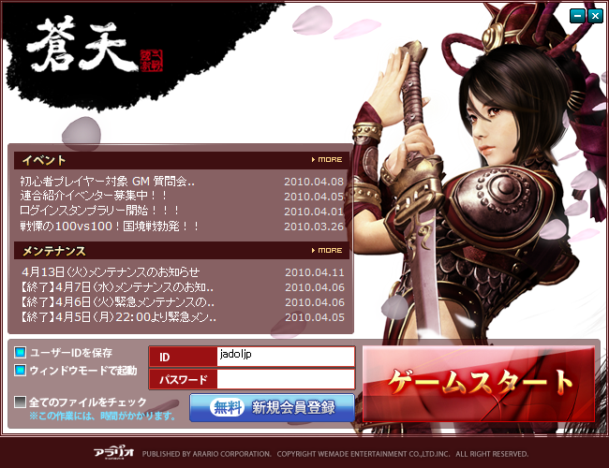

바탕화면
또는
프로그램그룹에서
게임아이콘 "더블클릭"

※ 유저로부터 id, pw를 입력받아 아라리오 인증 서버에서 회원 확인
※ 인증 완료 후 Game Launcher(Patcher) 실행

아라라오의 프로그램 이용

게임본체
게임패쳐
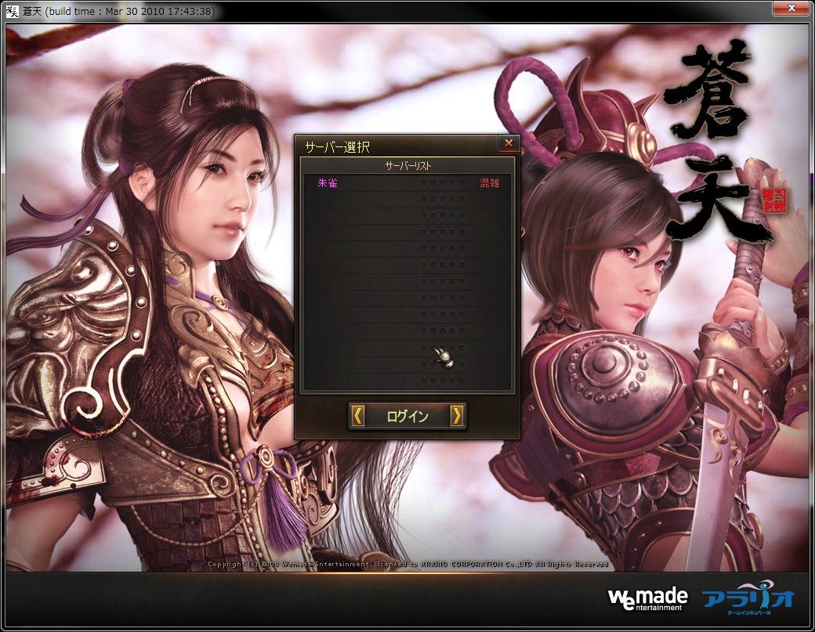
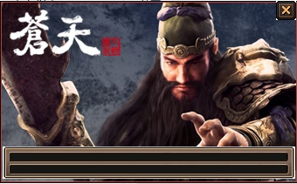

※ 게임을 패치해주는 패쳐
※ 런처로부터, id, (pw), sessionkey등을 전달받아 게임에 전달
※ update가 완료되면 자동으로 게임 본체를 구동

게임의 프로그램 이용

Auth
아라게임런쳐
ARARIO
Auth Server

(1) 아이디와 패스워드를 받아, 회원을 확인합니다.

(2) 아라리오 런쳐에, 게임 구동에 필요한 세션키를 전달합니다.

(3) 아라리오런쳐가 게임 패쳐를 구동시킵니다.

(4) 구동 시키면서,
유저 정보와 게임에서 회원확인시 필요한 [세션키]를 전달합니다.
예) 게임패쳐.exe /p2:{ecodeString문자열}

파라메터정의의 값을 추출하는 방법에
대해서는 [reference]
쉬트의 [1-2.아라리오 런처에서 전달한 인코딩된 스트링에서
정보를 추출할 경우]를 참고해 주세요..

게임패쳐

(5) 게임 본체 실행
원래 패쳐가 게임을 구동하는 방식을 그대로 사용하시돼,
아라리오 런쳐가 넘겨준 [세션키 게임에도 전달해주세요.

게임본체

(6) 게임 구동 후, 회원 확인을 힌번 더 하기 위하여
[세션키]를 사용한 인증 함수를 사용해서 회원확인을 하시면 됩니다.
세션키는 아라리오런쳐에서 넘어온 것을 사용해주세요.

(7) 정상인지 아닌지 결과를 리턴합니다.
회원 정보를 받는 별도 방법은 없습니다.

(8) 이후에는 게임 자체의 서버 접속 과정입니다.

Billing
빌링

게임내 화폐(리오코인)에 대해서 충전 과 머니사용(차감)에 대한 처리 작업이 필요합니다.

충전

dfdf
충전시 화면의 예
※ 아라리오가 현재 운영 중인 드리프트시티의 경우
1) 게임 내 "리오코인챠지" 버튼을 사용해서
2) 머니 결재를 할 수 있게 구성되어 있습니다.
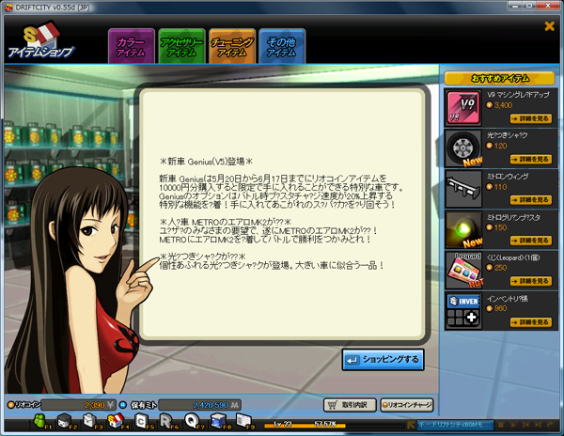
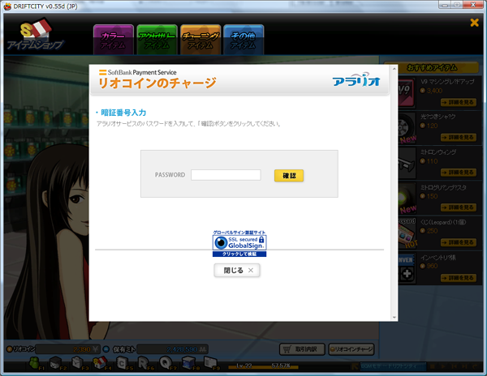

■게임내에서 호출된 충전용 웹사이트를 띄웁니다.
호출해주실 URL :
https://bill.arario.jp/sbbill_first.aspx?GameID={게임아이디}&USN=-1&ServerID=-1&CID=-1 URL 요청에 전달 된 파라메터 정보는 아래와 같습니다.
①GameID : 게임 코드이며, 기술PM에게 문의 해 주시기 발바니다.
②USN: userIndex (아라리오 런처에서 넘겨드린 유저Number) ③ServerID : -1
④CID : -1

"리오코인충전"
버튼이 있습니다.

충전시 화면의 예
#include "ArBillging.h"
int getRiocoin()
{
// 아이디로 입력시에는, 아이디의 대소문자 주의 // 변형하시마시고 그대로 입력해주세요.
wchar_t* id = L"keilove"; // test id (unicode)
ARTP_RCS_GETRIOCASH in ;
ARTP_RET_RCS_GETRIOCASH out;
// 유저아이디 or USN을 전송하면 유저의 캐쉬를 얻을 수 있습니다. // 게임에서 유저를 아이디 중심으로 관리하시는지, USN (여튼 번호로) // 관리하시는지에 따라 맞게 사용하시면 됩니다.
in.m_usn = -1;
wcscpy_s( in.m_memberID, ARTP_RCS_ROOT::db_member_len, id );
// USN을 사용하시는 경우, // in.m_memberID를 "" 로 설정 // in.m_usn 값에 유저 시리얼 번호(usn)을 입력하시고 호출
// 이 함수는 동기 함수입니다.
int result = ::GetRioCash( in, out );
if( result != ARTPRET_OK )
{
// 에러가 난 경우에는 잔액을 0으로 리턴했습니다.
return 0;
}
// success;
return out->m_cash;
}
코드 예제

충전에 대한 작업 내용

 | 1) 게임 내부 화면 중, "리오코인챠지" UI (주로 버튼) 을 추가해주십시요.

 | 2) "리오코인챠지" 클릭시, 충전용 웹 주소를 호출 해주십시요.

 | 3) 충전 하는 과정은, 빌링에 관련된 충전 웹 내부에서 처리 됩니다.

 | 4) 충전 완료 후 웹을 닫는 후, 빌링 API 중 GetRioCash() 함수로, 현재 유저의 캐쉬를 다시 얻어옵니다.

머니 사용 (머니 차감)

 | 게임 내 샵에서 유료 아이템 구매시 - 일반적으로 사용되는 흐름

게임 샵
Game Server
ARARIO
Billing Server
1) 아이템 구매 (클릭)
2) 게임 서버 내 아이템 구매 과정 시작
3) 구매한 아이템의 캐쉬 차감 요청

6) 구매 완료 통지를 받고
구매 완료를 유저에게 통지
5) 아이템 구매 과정을 완료하고
클라이언트에 통지
4) 캐쉬 차감이 완료되면 결과 전송

※ 유료 아이템 구매 과정에 "useRiocoin()" 함수를 사용해주세요.
int useRiocoin()
{
int cash = (number)잔액 ; LONGLONG char_num = -1;
wchar_t* id = L"keilove" ; // id, 대소문자 구분되니 원본그대로 입력
wchar_t item_id[ item_len ] ;
wchar_t server_name[ servercode_len ]=L""; // dummy값으로 설정
ARTP_RCS_USERIOCASH in;
ARTP_RET_RCS_USERIOCASH out;
in.m_clientRemainder = cash; // 잔액
in.m_characterID = -1; // 무시
// 유저아이디
wcscpy_s( in.m_memberID, ARTP_RCS_ROOT::member_len, id );
// 유료 아이템 코드
wcscpy_s( in.m_itemID, ARTP_RCS_ROOT::item_len, item_id );
// 게임아이디 -> 아라리오기술PM에게 문의하여 주세요.
wcscpy( in.m_gameCode, L"CM001011" );
// 빈문자열입력 - 무시합니다.
wcscpy_s( in.m_serverID, ARTP_RCS_ROOT::servercode_len, L"" );
int result = ::UseRioCash( in, out );
if( result != ARTPRET_OK )
{
return result;
}
//사용후 잔액은 아래의 값을 사용하면 취득이 가능합니다.
out.m_remainder;
// 아래 아이템 지급 부분은 슈도코드입니다. 롤백이 필요한 시점을 보여드립니다.
// 게임별 아이템 지급 프로세스
if( false == 게임내.아이템지급함수( item_id ) )
{
// 아이템 지급이 실패시, 캐쉬 차감기록을 롤백
return rollback( out.m_hashcode );
}
// success
// 슈도코드 : 차감 이후의 금액을 리턴하거나 그냥 에러 코드리턴 // 는 상황에 맞게 부탁드립니다.
}
코드 예제

reference
1. 유저의 인증

이 라이브러리는 클라/서버 공통입니다.
헤더 |  | ---> ararioapi2012.h 포함 : 클라이언트 & 서버 공통
라이브러리 |  | ---> ArarioAPI2012.lib 사용
런타임 DLL |  | ---> ArarioAPI2012.dll 를 같이 포함시켜 실행 시켜 주세요.

게임에서 사용하는 인증 부분에 대한 함수 레퍼런스

1-1. 세션 키에 대한 인증

int __cdecl ArarioUserAuthBySesionKeyB( LPCSTR oldSesKey_, LPSTR newSesKey_ );
설명
 | 아라리오 런쳐에서 넘겨 받은 인증용 세션키를 사용해서 유저를 확인합니다.
 | 이 함수를 통해 사용된 인증키는 새것으로 변경되므로 새로 발급된 인증용 세션키를 저장해주세요.
파라미터
 | (LPCSTR) oldSesKey_ |  |  | : 아라리오런쳐로부터 넘겨 받은 세션키
 | (LPSTR) newSesKey_ |  |  | : 인증서버로부터 새로 발행 받은 세션키. 미리 할당된 버퍼를 넘겨주세요.
리턴값
 | 정상 : ARTPRET_OK
 | 에러 : 에러코드표를 참고해주세요.
웹API를 사용하실 경우는 [웹API정의서, 1-2. 암호화 키 인증방식의 경우]를 참고해 주시기 바랍니다.

1-2. 아라리오 런처에서 전달한 인코딩된 스트링에서 정보를 추출할 경우

게임 파라미터를 얻는 예제
#include "ararioapi2012.h"
{
wchar_t* _tstStr = L"453031......0363D3100";
ArGameStartInfo _gsi;
if( ARTPRET_OK != GetGameParameterFromEncStr( _tstStr, _gsi ) )
{
// EXIT PROGRAM
}
// 구조체 변수 사용 예
wprintf( L"id : %s\n" , _gsi.userId );
wprintf( L"uid : %d\n" , _gsi.userIndex );
wprintf( L"seskey : %S\n" , _gsi.ticket );
wprintf( L"downurl : %s\n" , _gsi.downloadUrl );
wprintf( L"fullscreen : %d\n", _gsi.isFullScreen );
wprintf( L"beta : %d\n" , _gsi.optGameInfo.isAlpha );
}
int __cdecl GetGameParameterFromEncStr( IN LPCWSTR encStr_, OUT ArGameStartInfo& gameStartInfo_ );
설명
 | 게임 패쳐 실행시, 패쳐에 넘겨지는 인코딩된 스트링을 디코딩 해서 게임 구동시 필요한 정보를 넘깁니다.
 | ArGameStartInfo 구조체에 값을 채워서 보냅니다. 이걸 사용하실때에 참고 하십시요.
파라미터
 | (LPCWSTR) encStr_ |  |  |  | : 아라리오런쳐로부터 넘겨 받은 인코딩된 스트링
 | (ArGameStartInfo&) gameStartInfo_ |  |  |  | : 게임에서 사용할 유저와 인증용 정보
 | 구조체 내부에 다음 변수에 값이 채워져 있습니다.
 |  | ArGameStartInfo::userId |  |  | : 유저의 아이디
 |  | ArGameStartInfo::userIndex |  |  | : 유저의 인덱스번호
 |  | ArGameStartInfo::ticket |  |  | : 세션키, non-unicode 입니다.
 |  | ArGameStartInfo::downloadUrl |  |  | : 패치 파일 다운로드 주소 ( ex: http://61.206.174.226/ec2 )
 |  |  |  |  | : 런쳐의 skin_{gameid}.dat 파일에도 주소가 적혀 있습니다.
 |  | ArGameStartInfo::isFullScreen |  |  | : 풀모드로 게임을 실행할 것인지?
 |  | ArGameStartInfo::optGameInfo::isAlpha |  |  |  | : QA 버젼이 실행된 것인지.
 |  |  |  |  |  | : 런쳐의 skin_{gameid}.dat 파일의 값을 참조합니다.
 |  |  |  |  |  | : QA용 게임 클라이언트 빌드를 별도로 관리하고 있습니다.
 |  | ArGameStartInfo::optGameInfo::balanceAddress |  |  |  |  | 인증서버IP //2015.08.05 추가
게임서버의 필요에 따라서 추가, 용도 변경도
가능합니다.
 |  | ArGameStartInfo::optGameInfo::language |  |  |  |  | 언어 //2015.08.05 추가
 |  | ArGameStartInfo::optGameInfo::gameClient |  |  |  |  | 클라이언트 게임인지 //2015.08.05 추가
리턴값
 | 정상 : ARTPRET_OK
 | 에러 발생시 : 별도의 에러 코드가 정의 되지 않았습니다. 에러 발생시 프로그램 종료를 부탁드립니다.

2.빌링 부분 사용시

헤더 |  | ---> ArBilling.h 포함 : 클라이언트 & 서버 공통
라이브러리 |  | ---> ArarioAPI2012.lib 사용
런타임 DLL |  | ---> ArarioAPI2012.dll 를 같이 포함시켜 실행 시켜 주세요.
#include "ArBillging.h"
int getRiocoin()
{
wchar_t* id = L"keilove"; // test id (unicode)
ARTP_RCS_GETRIOCASH in ;
ARTP_RET_RCS_GETRIOCASH out;
// 유저아이디를 전송하면 유저의 캐쉬를 얻을 수 있습니다.
in.m_usn = -1;
wcscpy_s( in.m_memberID, ARTP_RCS_ROOT::db_member_len, id );
// 이 함수는 동기적인 함수입니다.
int result = ::GetRioCash( in, out );
if( result != ARTPRET_OK )
{
// error code : out.m_result
// sub error code :: out.m_subResult;
return 0;
}
// success;
return out->m_cash;
}
리오코인 얻기
2-1. 잔액조회
int __cdecl GetRioCash( ARTP_RCS_GETRIOCASH& _in, ARTP_RET_RCS_GETRIOCASH& _out );
설명
 | 유저의 현재 리오캐쉬를 얻어오는 함수
파라미터
 | ARTP_RCS_GETRIOCASH |  |  | : 리오코인을 얻어오려는 유저의 인덱스 또는 유저아이디
 |  | 1) (LONG) m_usn
 |  | 2) (WCHAR) m_memberID[] |  |  |  | : 멤버아이디 전송 시에는 wchar* 타입으로 넣어주세요.
 | 2개의 값을 다 채우는 것이 아니라, 유저 인덱스 또는 유저 아이디 중 한개를 입력해서 리오코인을 얻어옴
 | --> 어느 것을 사용할 것인지는 각 게임에서 결정

 | ARTP_RET_RCS_GETRIOCASH : 유저의 리오코인 리턴 값
 |  | (INT) m_cash | : 리오코인
리턴값
 | 정상 : ARTPRET_OK
 | 에러 : 에러코드표를 참고해주세요.
웹API를 사용하실 경우는 [웹API정의서, 2-1. 잔액조회]를 참고해 주시기 바랍니다.

2-2. 아이템 구매
int __cdecl UseRioCash( ARTP_RCS_USERIOCASH& _in, ARTP_RET_RCS_USERIOCASH& _out );
설명
 | 아이템 구매시, 리오코인 차감을 빌링 서버에 요청해서 머니를 차감함
 | 아이템 지급시, 지급 실패가 발생되는 경우 머니 차감을 되돌리기 위해서
 | "Rollback" 함수가 준비되어 있음.
int useRiocoin()
{
int cash = (number)잔액 ; LONGLONG char_num = -1;
wchar_t* id = L"keilove" ; // id, 대소문자 구분되니 원본그대로 입력
wchar_t item_id[ item_len ] ;
wchar_t server_name[ servercode_len ]=L""; // dummy값으로 설정
ARTP_RCS_USERIOCASH in;
ARTP_RET_RCS_USERIOCASH out;
in.m_clientRemainder = cash; // 잔액
in.m_characterID = -1; // 무시
// 유저아이디
wcscpy_s( in.m_memberID, ARTP_RCS_ROOT::member_len, id );
// 유료 아이템 코드
wcscpy_s( in.m_itemID, ARTP_RCS_ROOT::item_len, item_id );
// 게임아이디 -> CM001011 이 HIS의 코드입니다.
wcscpy( in.m_gameCode, L"CM001011" );
// 빈문자열입력 - 무시합니다.
wcscpy_s( in.m_serverID, ARTP_RCS_ROOT::servercode_len, L"" );
int result = ::UseRioCash( in, out );
if( result != ARTPRET_OK )
{
return result;
}
// 아래 아이템 지급 부분은 슈도코드입니다. 롤백이 필요한 시점을 보여드립니다.
// 게임별 아이템 지급 프로세스
if( false == 게임내.아이템지급함수( item_id ) )
{
// 아이템 지급이 실패시, 캐쉬 차감기록을 롤백
return rollback( out.m_hashcode );
}
// success
// 슈도코드 : 차감 이후의 금액을 리턴하거나 그냥 에러 코드리턴 // 는 상황에 맞게 부탁드립니다.
}
리오코인 사용
 | 사용시, 아이템 구매후 지급까지 마치고 리오코인을 차감해도 문제 없음.
파라미터
 | ARTP_RCS_USERIOCASH
 |  | (INT) m_clientRemainder |  |  |  | : 현재 가지고 있는 리오코인 잔액. GetRioCash()로 얻은 값
 |  | (WCHAR) m_itemID[] |  |  |  | : 구매한 아이템의 아이디. 게임에서 사용되는 아이템코드 그대로 입력
 |  | (WCHAR) m_gameCode[] |  |  |  | : 게임 코드
 |  | (WCHAR) m_serverID[] |  |  |  | : 서버군 별로 별도 서버 아이디 입력이 필요할때 사용. 필요없으면 무시.
 |  | (LONGLONG) m_characterID |  |  |  | : 아이템을 구매한 캐릭터 넘버
 |  | (WCHAR) m_reserved[] |  |  |  | : 미사용
 | ARTP_RET_RCS_USERIOCASH
 |  | (INT) m_remainder |  |  |  | : 차감 후 잔액
 |  | (WCHAR) m_itemID[] |  |  |  | : 구매한 아이템의 아이디. 입력값과 출력값은 동일해야함. 필요없으면 무시
 |  | (WCHAR) m_hashcode[] |  |  |  | : 롤백(Rollback 함수)에서 롤백시 사용할 트랜잭션 번호
리턴값
 | 정상 : ARTPRET_OK
 | 에러 : 에러코드표를 참고해주세요.
웹API를 사용하실 경우는 [웹API정의서, 2-2. 아이템 구매]를 참고해 주시기 바랍니다.

int __cdecl Rollback( ARTP_RCS_ROLLBACK& _in, ARTP_RET_RCS_ROLLBACK& _out );
설명
 | UseRioCash() 로 리오코인 차감 후에 혹시, 차감된 금액을 다시 되돌리고 싶을때 사용.
 | 특히, 아이템 지급 전에 리오코인을 차감했다가 지급 실패시 리오코인을 정상 복구해야할때
 | 사용하는 용도록 제작됨
파라미터
 | ARTP_RCS_ROLLBACK
 |  | (WCHAR) m_hashcode[] |  |  |  | : UseRioCash()에서 받은 롤백용 트랜잭션 번호
 | ARTP_RET_RCS_ROLLBACK
 |  | (INT) m_cash |  |  |  | : 롤백 후 리오코인
 |  | (WCHAR) m_hashcode[] |  |  |  | : 롤백 된, 결과 확인용 해쉬코드.
리턴값
 | 정상 : ARTPRET_OK
 | 에러 : 에러코드표를 참고해주세요.
웹API를 사용하실 경우는 [웹API정의서, 2-3. 구매 취소 처리]를 참고해 주시기 바랍니다.

3.넷카페 체크
넷카페 확인 방법
헤더 |  | ---> ararioapi2012.h 포함 : 클라이언트 & 서버 공통
라이브러리 |  | ---> ArarioAPI2012.lib 사용
런타임 DLL |  | ---> ArarioAPI2012.dll 를 같이 포함시켜 실행 시켜 주세요.

#include "ararioapi2012.h"
{
wchar_t* _tstIP = L"127.0.0.1";
if( ARTPRET_OK == IsNetcafeUserB2( _tstIP, L"CM001011" ) )
{
// 넷카페 유저임
}
}
int __cdecl IsNetcafeUserB2( LPCWSTR userIp_, LPCWSTR gameId_, DWORD waitTime_ = 5000 );
설명
 | 주어진 아이피가 넷카페로 등록된 아이피인지 체크하는 함수
파라미터
 | LPCWSTR userIp_ |  |  | : 확인할 아이피
 | LPCWSTR gameId_ |  |  | : 게임 아이디 ( HIS = CM001010 )
리턴값
 | 정상 : ARTPRET_OK
 | 에러 : 에러코드표를 참고해주세요.

웹API정의서
1. 유저 인증용 웹API

1-1. HEX 키 인증방식의 경우

URL | QA | http://alpha-arario-api.arario.jp/oud/api1.0/auth/sp_simple
 | 리얼 | https://arario-api.arario.jp/oud/api1.0/auth/sp_simple
METHOD | POST |  | 설명 | 아라리오 런처에서 전달한 세션키를 인증 처리한다.
문자코드 | UTF-8
QA를 하기 위해서 아라리오 기술PM에게
세션키와 clinet IP를 제공 받으시기 바랍니다.
사용시점 | 유저가 게임서버에 접속해서 인증을 시도할때에 호출하여 아라리오 회원번호를 전달받아 게임에 접속해 주시면 됩니다.

REQUEST
(IN) |  | 파라메터 |  | 데이타형 | 길이 | 체크 | 필수 | 참고
 |  | SessionKey | 런처에서 전달한 파라메터 | 문자열 | 200 |  | ○ | URL ENCODE
 |  | clinetIpAddr | 클라이언트의 IP | 문자열 | 40 |  | ○ | 예) 219.127.212.201

RESPONSE
(OUT) |  | 파라메터 |  | 데이타형 | 길이 | 체크 | 필수 | 참고
JSON TYPE |  | resultcode | 처리결과 코드 | 문자열 | 20 |  | ○ | Arario-ErrorCode.docx 참고(※1)
 |  | returntext | 처리결과 메세지 | 문자열 | 100 |  | ○ | Arario-ErrorCode.docx 참고
 |  | userid | 아라리오 회원아이디 | 문자열 | 32 |  | ○ | 에러일 경우 공백으로 리턴됨
 |  | seqno | 아라리오 회원번호 | 숫자 | 18 |  | ○ | 에러일 경우 -1로 리턴됨

결과값 리턴 예 |  | JSON 형태로 출력됩니다.
 |  | 처리 성공의 경우는 "resultcode": "0" 가 출력됩니다.

 |  | ■성공의 경우 { "resultcode": "0", "returntext": "ARTPRET_OK", "userid": "qatest33", "seqno": "69245" } ■에러의 경우 { "resultcode": "-16", "returntext": "ARTP_AUTH_SESKEYTOOOLD", "userid": "", "seqno": "-1" }

주의사항
 | 1. SessionKey는 발급시부터 6시간 유효하게 설정되어 있습니다. 6시간이 경과한 경우에는 아라리오 런처에서 로그인을 하여 새로운 SessionKey를
 | 발급받아야 합니다.

 | 2. 에러가 발생하는 페턴이 많으므로 resultcode가 0이 아니면 에러로 취급하여 주시기 바랍니다.

 | (※1) Arario-ErrorCode.docx에 상세 에러는 정의되어 있지 않습니다. 에러번호를 아라리오 담당 기술PM에게 문의해 주시기 바랍니다.

1-2. 세션 키에 대한 인증

URL | QA | http://alpha-arario-api.arario.jp/oud/api1.0/auth/sp_auth
 | 리얼 | https://arario-api.arario.jp/oud/api1.0/auth/sp_auth
METHOD | POST |  | 설명 | 아라리오 런처에서 전달한 세션키를 인증 처리한다.
문자코드 | UTF-8
QA를 하기 위해서 아라리오 기술PM에게
세션키와 clinet IP를 제공 받으시기 바랍니다.
사용시점 | 유저가 게임서버에 접속해서 인증을 시도할때에 호출하여 아라리오 회원번호를 전달받아 게임에 접속해 주시면 됩니다.

REQUEST
(IN) |  | 파라메터 |  | 데이타형 | 길이 | 체크 | 필수 | 참고
 |  | SessionKey | 런처에서 전달한 파라메터 | 문자열 | 200 |  | ○ | URL ENCODE
 |  | clinetIpAddr | 클라이언트의 IP | 문자열 | 40 |  | ○ | 예) 219.127.212.201

RESPONSE
(OUT) |  | 파라메터 |  | 데이타형 | 길이 | 체크 | 필수 | 참고
JSON TYPE |  | resultcode | 처리결과 코드 | 문자열 | 20 |  | ○ | Arario-ErrorCode.docx 참고(※1)
 |  | returntext | 처리결과 메세지 | 문자열 | 100 |  | ○ | Arario-ErrorCode.docx 참고
 |  | userid | 아라리오 회원아이디 | 문자열 | 32 |  | ○ | 에러일 경우 공백으로 리턴됨
 |  | seqno | 아라리오 회원번호 | 숫자 | 18 |  | ○ | 에러일 경우 -1로 리턴됨

결과값 리턴 예 |  | JSON 형태로 출력됩니다.
 |  | 처리 성공의 경우는 "resultcode": "0" 가 출력됩니다.

 |  | ■성공의 경우 { "resultcode": "0", "returntext": "ARTPRET_OK", "userid": "qatest33", "seqno": "69245" } ■에러의 경우 { "resultcode": "-16", "returntext": "ARTP_AUTH_SESKEYTOOOLD", "userid": "", "seqno": "-1" }

주의사항
 | 1. SessionKey는 발급시부터 6시간 유효하게 설정되어 있습니다. 6시간이 경과한 경우에는 아라리오 런처에서 로그인을 하여 새로운 SessionKey를
 | 발급받아야 합니다.

 | 2. 에러가 발생하는 페턴이 많으므로 resultcode가 0이 아니면 에러로 취급하여 주시기 바랍니다.

 | (※1) Arario-ErrorCode.docx에 상세 에러는 정의되어 있지 않습니다. 에러번호를 아라리오 담당 기술PM에게 문의해 주시기 바랍니다.

2.빌링 부분 사용시

2-1. 잔액조회
URL | QA | http://alpha-arario-api.arario.jp/oud/api1.0/bill/sp_get_riocash
 | 리얼 | https://arario-api.arario.jp/oud/api1.0/bill/sp_get_riocash
METHOD | POST |  | 설명 | 유저 잔액 조회용 API입니다.
문자코드 | UTF-8
사용시점 | 유저의 잔액을 조회할때 사용해 주시기 바랍니다.

REQUEST
(IN) |  | 파라메터 |  | 데이타형 | 길이 | 체크 | 필수 | 참고
 |  | SessionKey | 런처에서 전달한 파라메터 | 문자열 | 200 |  | ○ | URL ENCODE
 |  | clinetIpAddr | 클라이언트의 IP | 문자열 | 40 |  | ○ | 예) 219.127.212.201

RESPONSE
(OUT) |  | 파라메터 |  | 데이타형 | 길이 | 체크 | 필수 | 참고
JSON TYPE |  | resultcode | 처리결과 코드 | 문자열 | 20 |  | ○ | Arario-ErrorCode.docx 참고(※1)
 |  | returntext | 처리결과 메세지 | 문자열 | 100 |  | ○ | Arario-ErrorCode.docx 참고
 |  | remainder | 리오코인 잔액 | 숫자 | 18 |  | ○ | 에러일 경우 0으로 리턴됨
 |  | hashcode | 미사용
 |  | itemID | 미사용

결과값 리턴 예 |  | JSON 형태로 출력됩니다.
 |  | 처리 성공의 경우는 "resultcode": "0" 가 출력됩니다.

 |  | ■성공의 경우 { "resultcode": "0", "returntext": "ARTPRET_OK", "remainder": "632540", "hashcode": null, "itemID": null } ■에러의 경우 { "resultcode": "-19", "returntext": "ARTPRET_AUTH_INVALIDKEY", "remainder": "0", "hashcode": null, "itemID": null }

 | (※1) Arario-ErrorCode.docx에 상세 에러는 정의되어 있지 않습니다. 에러번호를 아라리오 담당 기술PM에게 문의해 주시기 바랍니다.

QA를 하기 위해서 아라리오 기술PM에게
세션키와 clinet IP외에 필요한 값들을 제공받으시기
바랍니다.
2-2. 아이템 구매
URL | QA | http://alpha-arario-api.arario.jp/oud/api1.0/bill/sp_use_riocash
 | 리얼 | https://arario-api.arario.jp/oud/api1.0/bill/sp_use_riocash
METHOD | POST |  | 설명 | 게임내 아이템 구매시에 사용되는 API 입니다.
문자코드 | UTF-8
사용시점 | 유저가 과금 아이템을 구매 할때 사용해 주시기 바랍니다.

REQUEST
(IN) |  | 파라메터 |  | 데이타형 | 길이 | 체크 | 필수 | 참고
 |  | SessionKey | 런처에서 전달한 파라메터 | 문자열 | 200 |  | ○ | URL ENCODE
 |  | clinetIpAddr | 클라이언트의 IP | 문자열 | 40 |  | ○ | 예) 219.127.212.201
 |  | PriceDummy | 유저의 현재 잔액 | 숫자 | 18 |  | ○ | 2-1. 잔액조회에서 취득한 값을 설정
 |  | GameItemID | 구매아이템 코드 | 문자열 | 50 |  | ○ | 아라리오 기술PM에게 문의
 |  | CID | 게임내의 캐릭터 번호 | 숫자 | 18 |  | × | 사용안하면 공백
 |  | ServerID | 구매 서버명 | 문자열 | 8 |  | × | 사용안하면 공백

RESPONSE
(OUT) |  | 파라메터 |  | 데이타형 | 길이 | 체크 | 필수 | 참고
JSON TYPE |  | resultcode | 처리결과 코드 | 문자열 | 20 |  | ○ | Arario-ErrorCode.docx 참고(※1)
 |  | returntext | 처리결과 메세지 | 문자열 | 100 |  | ○ | Arario-ErrorCode.docx 참고
 |  | remainder | 구매후 리오코인 잔액 | 숫자 | 18 |  | ○ | 에러일 경우 0으로 리턴됨
 |  | hashcode | 거래에 사용된 트랜잭션번호 | 문자열 | 32 |  | ○
 |  | itemID | 구매 아이템 코드 | 문자열 | 50 |  | ○

결과값 리턴 예 |  | JSON 형태로 출력됩니다.
 |  | 처리 성공의 경우는 "resultcode": "0" 가 출력됩니다.

 |  | ■성공의 경우 { "resultcode": "0", "returntext": "ARTPRET_OK", "remainder": "631740", "hashcode": "08210BA29363499DB7DBE18AC", "itemID": "110020" } ■에러의 경우( 유저의 현재 잔액이 안맞을 경우) { "resultcode": "-22(81)", "returntext": "ARTPRET_RCS_INTERNALERROR", "remainder": "0", "hashcode": "882117F820354AE998BAB14CB", "itemID": "110020" }

 | (※1) Arario-ErrorCode.docx에 상세 에러는 정의되어 있지 않습니다. 에러번호를 아라리오 담당 기술PM에게 문의해 주시기 바랍니다.
QA를 하기 위해서 2.2에서 리턴된 HashCode를
사용해 주시기 바랍니다.
2-3. 구매 취소 처리
URL | QA | http://alpha-arario-api.arario.jp/oud/api1.0/bill/sp_rollback
 | 리얼 | https://arario-api.arario.jp/oud/api1.0/bill/sp_rollback
METHOD | POST |  | 설명 | 게임내 아이템 구매후에 취소처리시에 사용되는 API 입니다.
문자코드 | UTF-8
사용시점 | 유저가 리오코인을 차감하였으나, 게임서버에서 아이템 지급에 문제가 생겼을 경우, 구매 취소를 하여 주시기 바랍니다. 거래에 사용된 트랙잭션 번호는 2.2에서
 | 취득한 문자열을 설정 해주시기 바랍니다.
REQUEST
(IN) |  | 파라메터 |  | 데이타형 | 길이 | 체크 | 필수 | 참고
 |  | SessionKey | 런처에서 전달한 파라메터 | 문자열 | 200 |  | ○ | URL ENCODE
 |  | clinetIpAddr | 클라이언트의 IP | 문자열 | 40 |  | ○ | 예) 219.127.212.201
 |  | HashCode | 거래에 사용된 트랜잭션번호 | 문자열 | 32 |  | ○ | 2-2. 구매처리에서 취득한 트랜잭션번호

RESPONSE
(OUT) |  | 파라메터 |  | 데이타형 | 길이 | 체크 | 필수 | 참고
JSON TYPE |  | resultcode | 처리결과 코드 | 문자열 | 20 |  | ○ | Arario-ErrorCode.docx 참고(※1)
 |  | returntext | 처리결과 메세지 | 문자열 | 100 |  | ○ | Arario-ErrorCode.docx 참고
 |  | remainder | 구매취소후의 리오코인 잔액 | 숫자 | 18 |  | ○ | 에러일 경우 0으로 리턴됨
 |  | hashcode | 거래에 사용된 트랜잭션번호 | 문자열 | 32 |  | ○
 |  | itemID | 미사용

결과값 리턴 예 |  | JSON 형태로 출력됩니다.
 |  | 처리 성공의 경우는 "resultcode": "0" 가 출력됩니다.

 |  | ■성공의 경우 { "resultcode": "0", "returntext": "ARTPRET_OK", "remainder": "632540", "hashcode": "08210BA29363499DB7DBE18AC", "itemID": null } ■에러의 경우 { "resultcode": "-22(12)", "returntext": "ARTPRET_RCS_INTERNALERROR", "remainder": "0", "hashcode": "08210BA29363499DB7DBE18AC", "itemID": null }

 | (※1) Arario-ErrorCode.docx에 상세 에러는 정의되어 있지 않습니다. 에러번호를 아라리오 담당 기술PM에게 문의해 주시기 바랍니다.

